Hoja 1
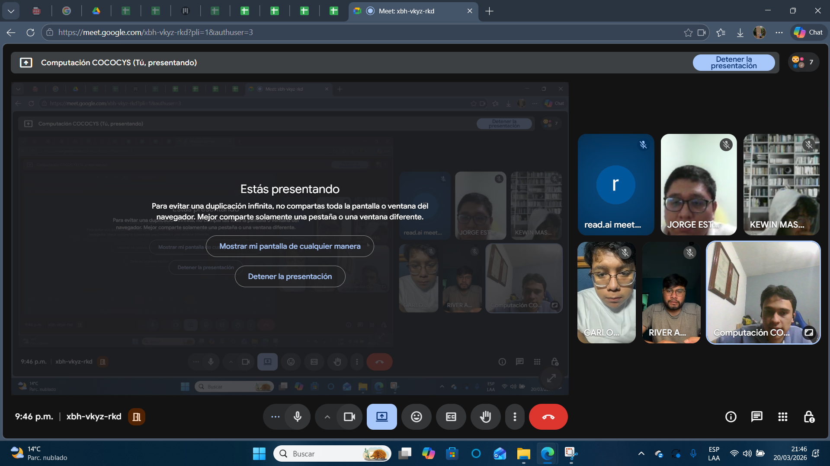
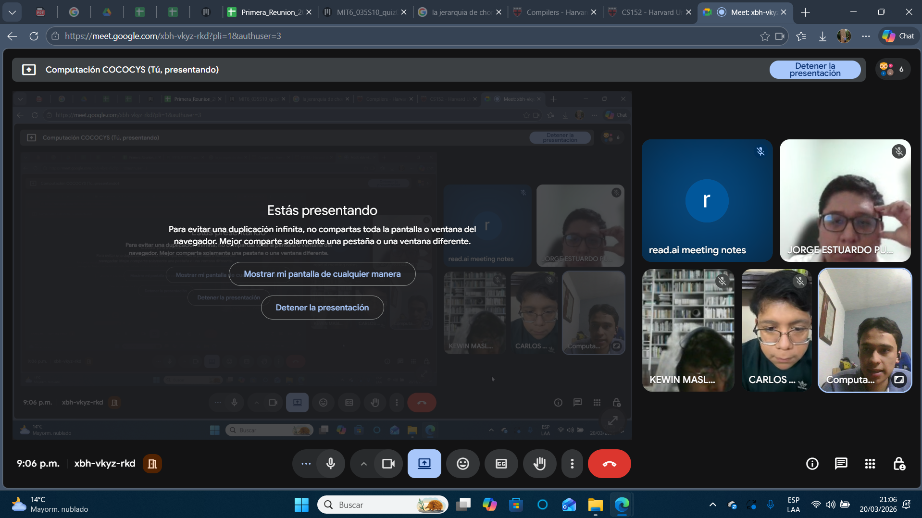
Nombre | Carnet
Kewin Maslovy Patzan Tzun | 202103206
Jorge Estuardo Pumay Soy | 201213421
Carlos Javier Cox Bautista | 202000690
River Anderson Ismalej Roman | 202100096

